表紙


2024



日 程 | 2024-03-24 | 1
カテゴリー | U-８
場 所 | 下東条コミセンG

組み合わせ
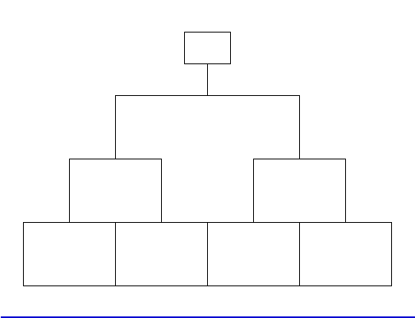
ひまわりリーグU-8
2年生の部 | 予選リーグ | 2024-03-24 | 12-5-12
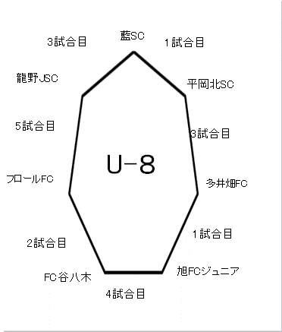

 | 決勝トーナメント |  | 15-5-15

